Website Structure (WS)
ID | Phân loại trang | Tên trang / URL | Website Team cần xác định (Requirement) | Expected Outcome | Trạng thái
WS-01 | Website Sitemap | Tổng thể website | Website có những page nào? Quan hệ giữa các page? Menu điều hướng chính? | Có cấu trúc website rõ ràng trước khi bắt đầu thiết kế. | Chưa bắt đầu
WS-02 | Page Template | Trang chủ (/) | Xác định cấu trúc template cho trang chủ. | Trang chủ có bao nhiêu Section, các section mô tả gì | Chưa bắt đầu
WS-03 | Navigation Structure | Toàn trang (Header/Footer) | Header, Footer, Breadcrumb, CTA, Menu trái/phải hoạt động như thế nào? | Điều hướng thống nhất trên toàn website (đúng chuẩn Left/Right Nav). | Chưa bắt đầu

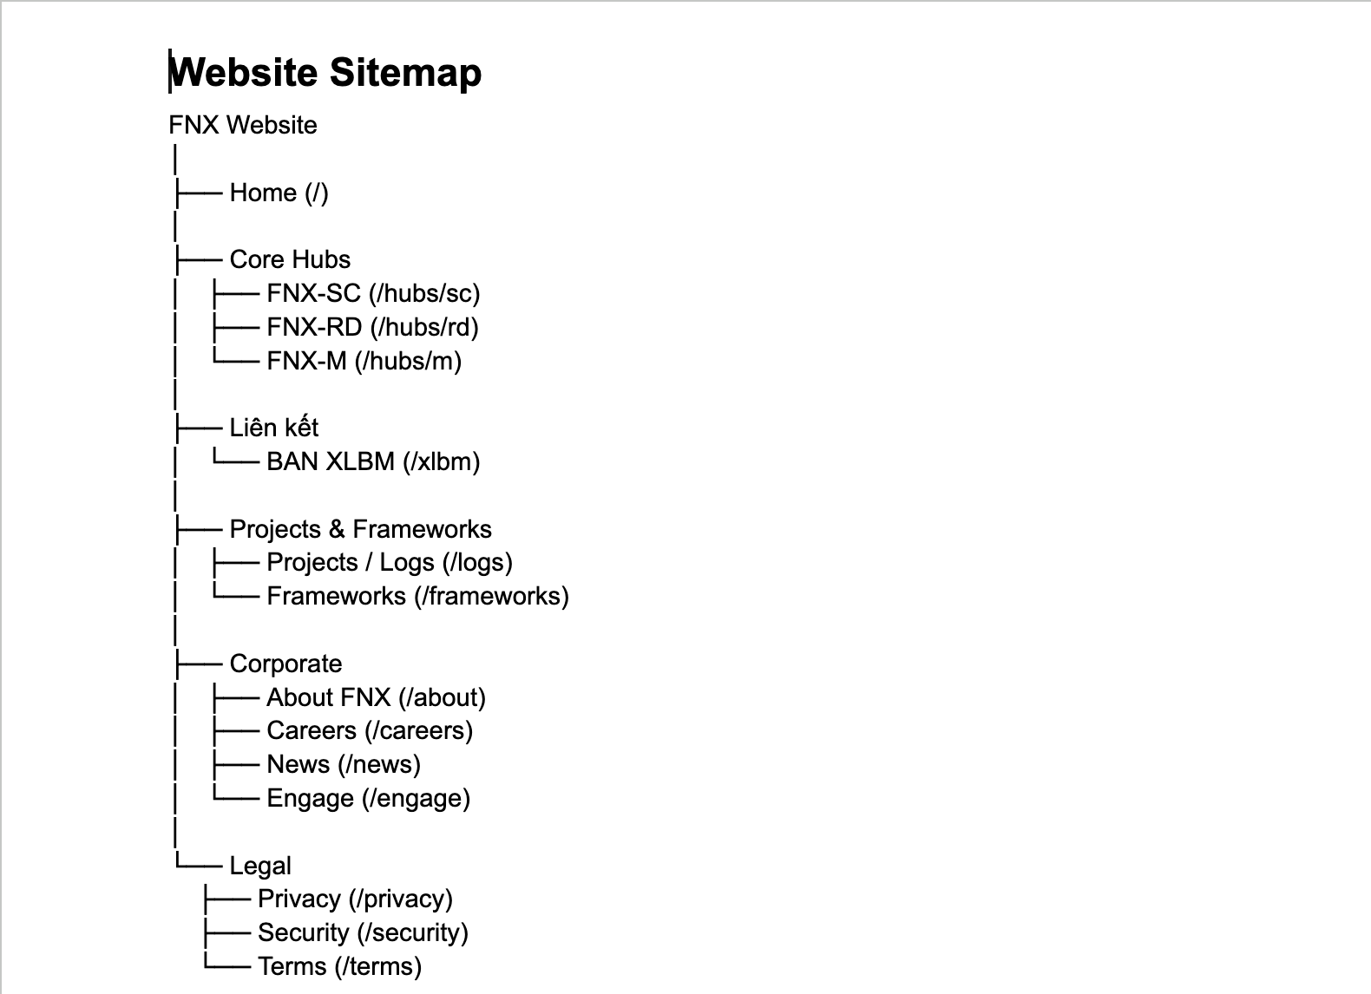
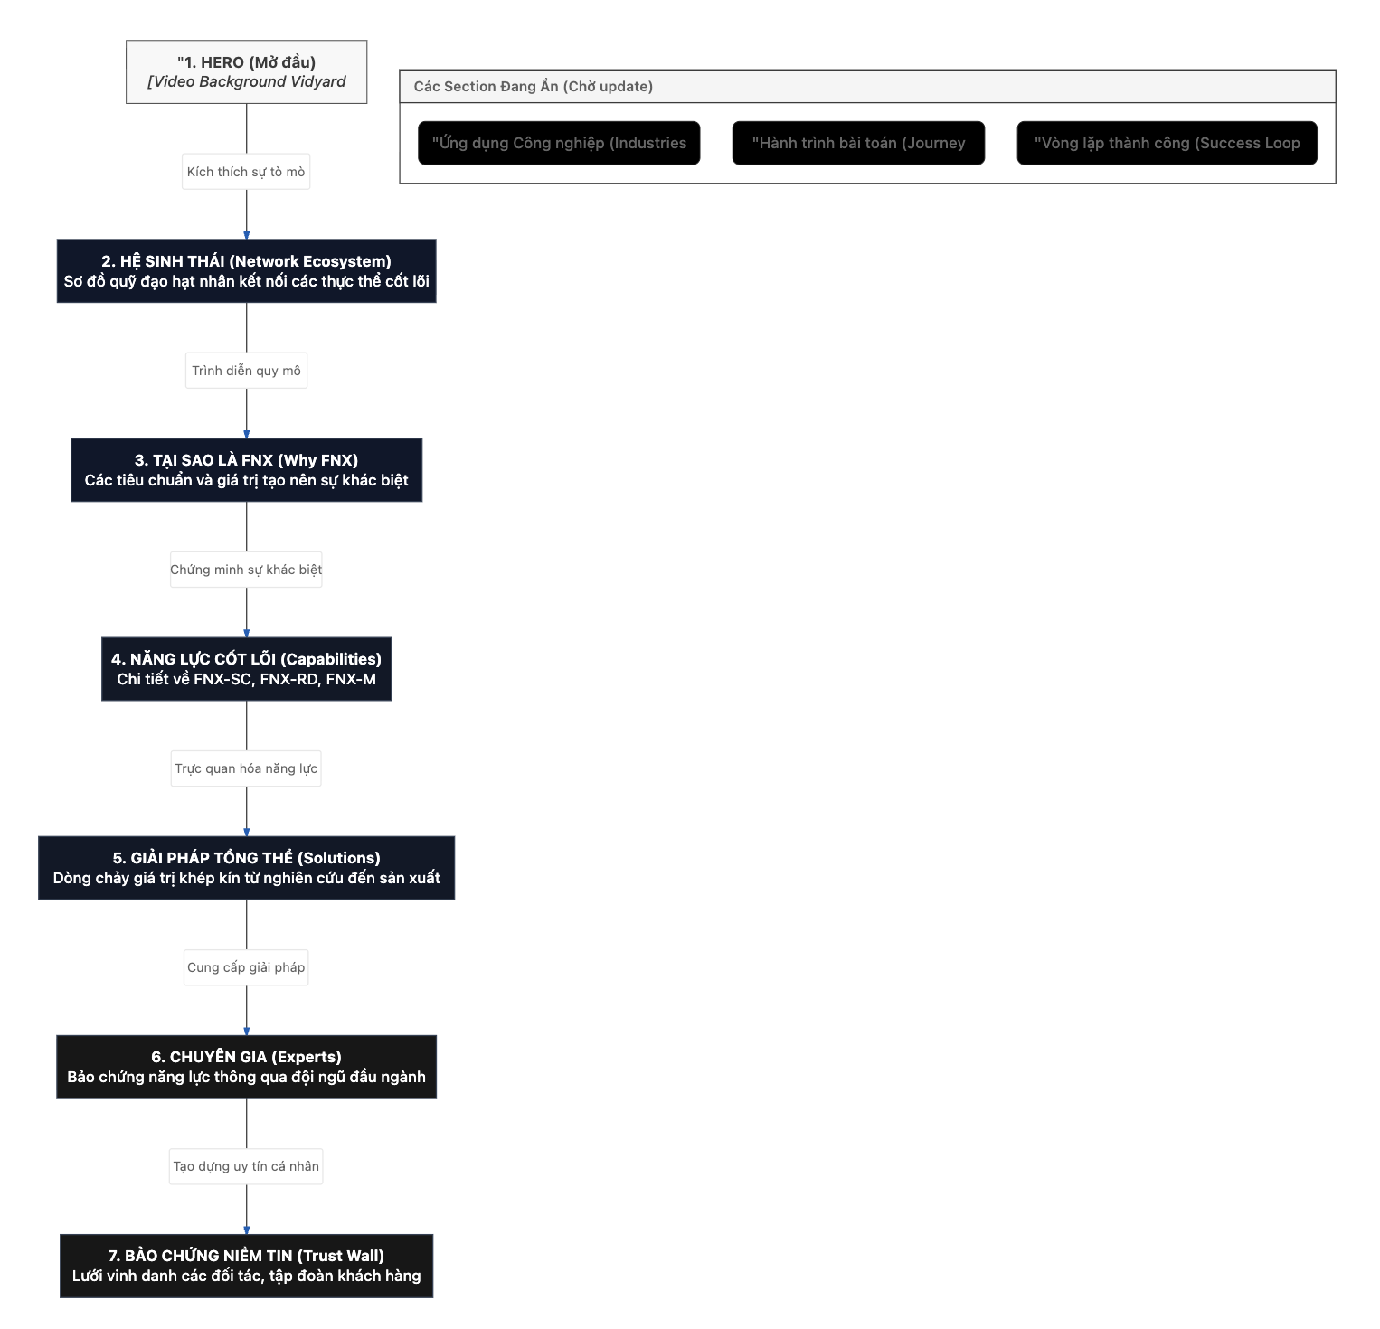
Cấu trúc site map hiện tại
 |  |  |  | Các section của Trang chủ hiện tại

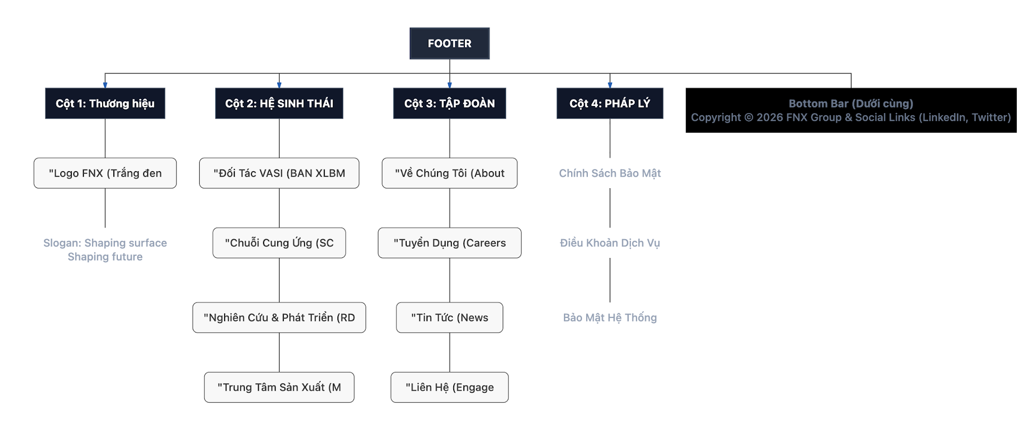
Header (Navbar) |  |  |  | Footer

Màu sắc
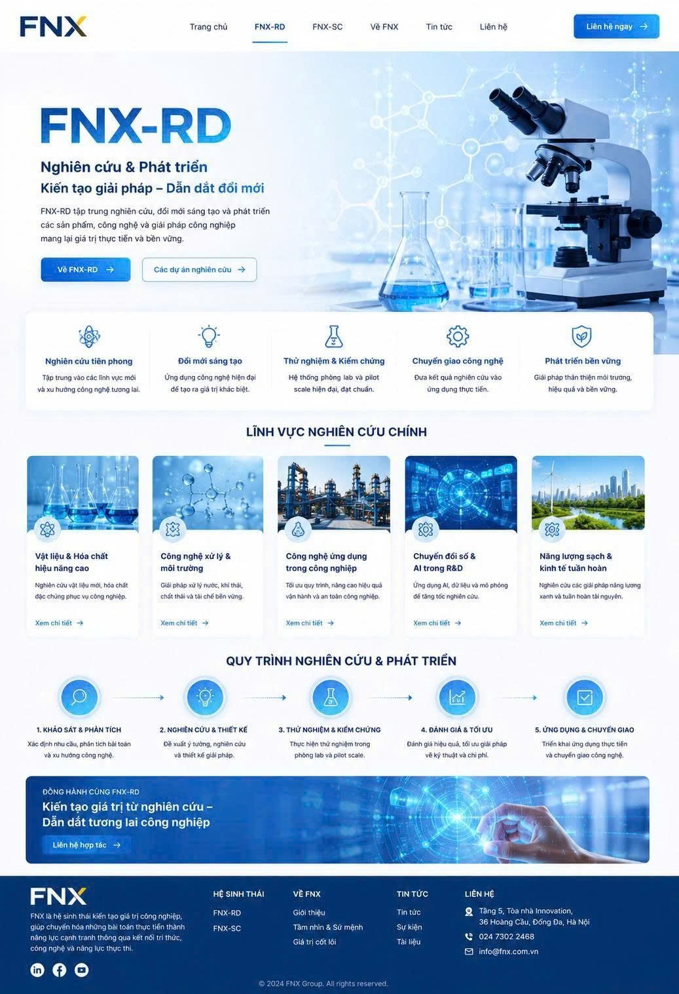
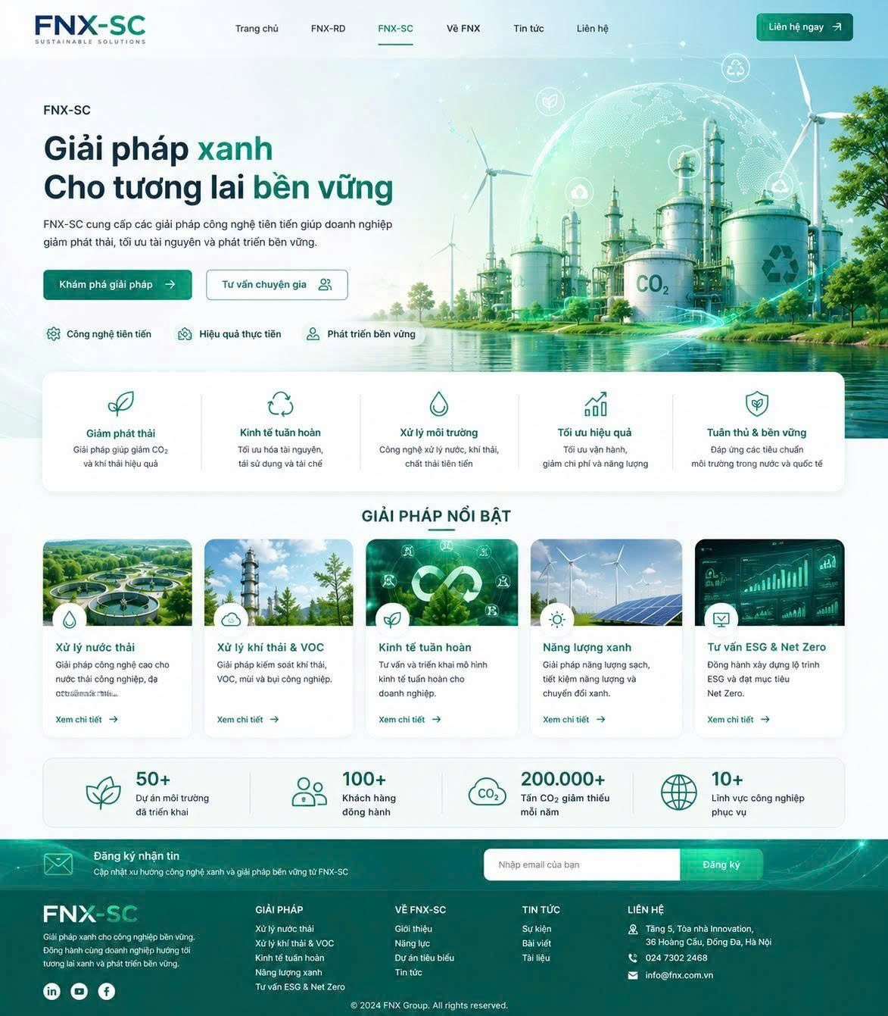
 | Chủ đạo | Token | Mã màu (Hex) | Vai trò
FNX Group | Navy Blue | Primary | #1A396C | Màu thương hiệu chính, Header, CTA
 |  | Secondary | #132949 | Menu, Footer, Card Dark
 |  | Highlight | #D3A342 | CTA nổi bật, Icon, Điểm nhấn thương hiệu
 |  | Accent Gold | #A36426 | Hover, Gradient Gold, Chi tiết kim loại
 |  | Light | #F5F8FC | Nền các Section sáng
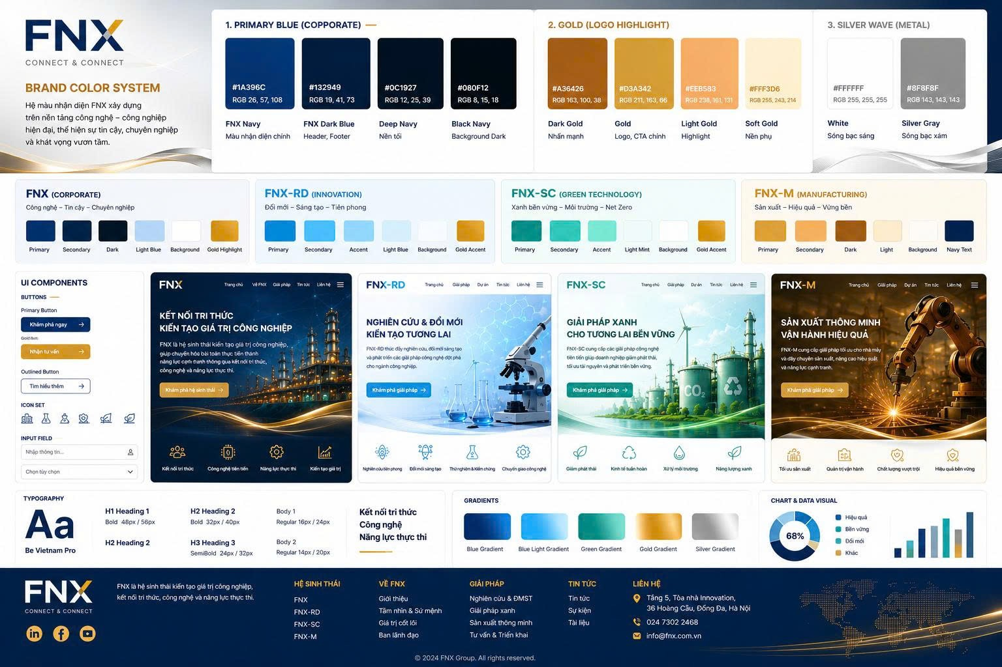
 |  | Background | #FFFFFF | Nền chính của Website
 |  | Text | #132949 | Tiêu đề và nội dung chính
 |  | Border / Divider | #E8E8E8 | Viền, đường phân cách
 |  | Silver Highlight | #8F8F8F | Hiệu ứng kim loại, sóng bạc, icon phụ
 |  | Dark Background | #0C1927 | Footer, Hero tối, Overlay
FNX-RD | Sky Blue (Innovation) | Primary | #2998FF | Màu đại diện cho đổi mới sáng tạo, nghiên cứu và phát triển; sử dụng cho Hero, CTA và nhận diện FNX-RD.
 |  | Secondary | #55B8FF | Màu hỗ trợ cho Card, Banner, Navigation và các thành phần giao diện phụ.
 |  | Highlight | #8AD7FF | Màu nhấn cho AI, Innovation, Data Visualization, biểu đồ và hiệu ứng công nghệ.
 |  | Light | #EEF9FF | Màu nền sáng cho các khu vực giới thiệu nghiên cứu, phòng Lab và công nghệ.
 |  | Background | #FAFDFF và #FFFFFF | Màu nền tạo cảm giác sạch sẽ, hiện đại và khoa học.
 |  | Text | #17345D | Màu chữ chính, đảm bảo khả năng đọc trên nền sáng và giữ tính chuyên nghiệp.
FNX-SC | Teal (Green Technology) | Primary | #009F8B | Màu đại diện cho công nghệ xanh, ESG, Net Zero và phát triển bền vững.
 |  | Secondary | #21C6A8 | Màu hỗ trợ cho Card, Banner, Navigation và các nhóm giải pháp môi trường.
 |  | Highlight | #68F0D2 | Màu nhấn cho các chỉ số Carbon, Circular Economy, KPI môi trường và hiệu ứng tương tác.
 |  | Light | #EFFFFA | Màu nền sáng cho các Section, giúp giao diện thân thiện, nhẹ nhàng và hiện đại.
 |  | Background | #F7FFFD và #FFFFFF | Màu nền tạo cảm giác sạch, bền vững và chuyên nghiệp.
 |  | Text | #12443D | Màu chữ chính, đảm bảo độ tương phản và khả năng đọc trên toàn bộ giao diện.

